操作界面
1
2
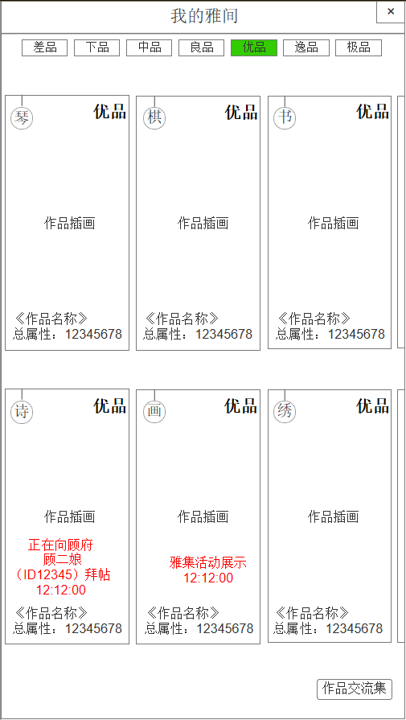
3
1.我的雅间 | 序号 | 名称 | 操作说明 |  |  | 显示说明 |  |  | 修改备注
 | 1 | 标题 |  |  |  | 显示标题“我的雅间”
 | 2 | 关闭按钮 | 单击返回按钮，回到风雅集主界面
 | 3 | 切换标签 | 单击标签，切换作品分页 |  |  | 显示标签按钮，差品、下品、中品、良品、优品、逸品、极品 若该标签分页下无作品显示，则显示文字“暂无作品”
 | 4 | 作品 | 单击作品，弹窗查看作品 |  |  | 显示作品档次、类型、名称、总属性、插画
 | 5 | 雅集活动展示 | 单击“中止”，弹窗确认，返还黄金或道具 |  |  | 提示雅集活动展示中、倒计时
4
 | 6 | 向某人拜帖中 | 单击“中止”，弹窗确认，返还黄金或道具 |  |  | 提示向某玩家（ID）拜帖中、倒计时
 | 8 | 作品交流集 | 单击按钮，弹窗作品交流集

5
6
7

8

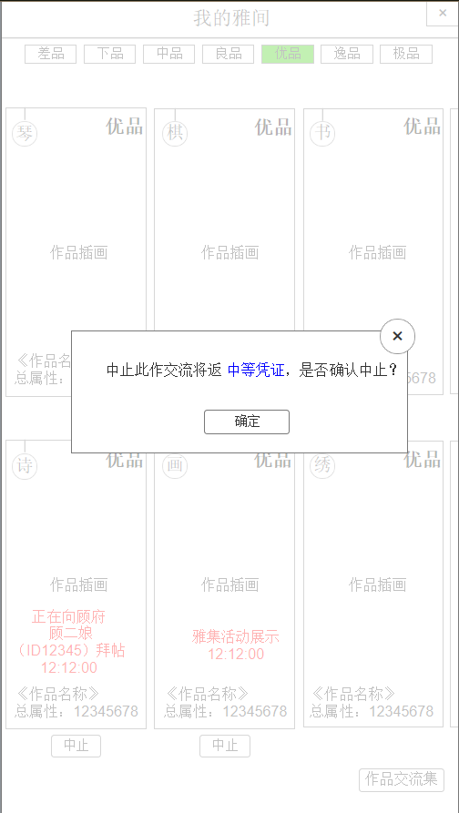
2.中止交流 | 序号 | 名称 | 操作说明 |  |  | 显示说明 |  |  | 修改备注
 | 1 | 关闭按钮 | 单击关闭弹窗
 | 2 | 提示信息 |  |  |  | 显示提示信息，返还之前消耗的黄金或道具
 | 3 | 确定按钮 | 单击确定中止，返还之前的消耗

1
2

1

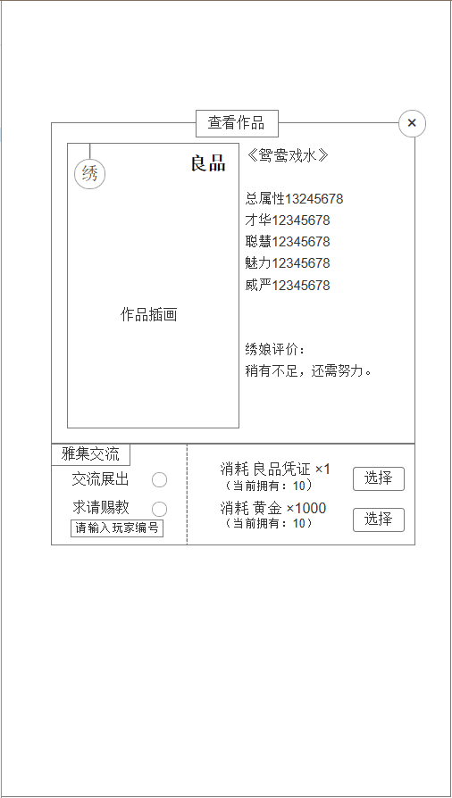
1
2
3.查看作品 | 序号 | 名称 | 操作说明 |  |  | 显示说明 |  |  | 修改备注
 | 1 | 标题 |  |  |  | 显示标题“查看作品”
 | 2 | 关闭按钮 | 单击关闭弹窗
3
 | 3 | 作品 |  |  |  | 显示作品类型、档次、插画
 | 4 | 作品信息 |  |  |  | 显示作品名称、属性、评价 |  |  | 作品评定时的评价
4
 | 5 | 交流方式 | 单击圆圈，选定方式 |  |  | 1.交流展出，在雅集活动（公共展出） 2.求请赐教，输入玩家编号，指定赐教
 | 6 | 交流消耗 |  |  |  | 显示消耗的黄金或道具，显示我拥有的数量
 | 7 | 选择按钮 | 单击选择，弹窗二次确认

5
6

7

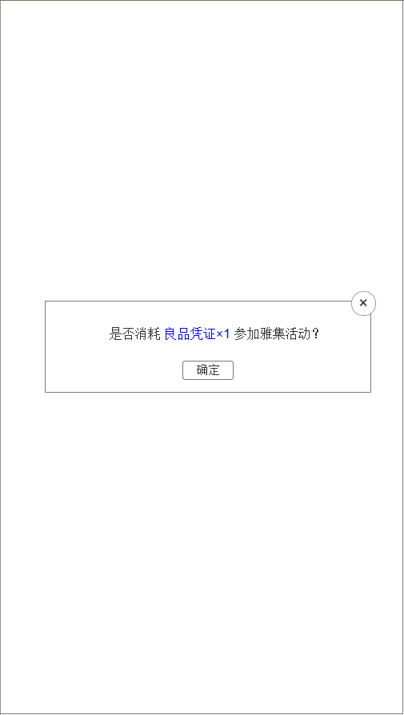
4.二次确认参加雅集活动 | 序号 | 名称 | 操作说明 |  |  | 显示说明 |  |  | 修改备注
 | 1 | 关闭按钮 | 单击关闭弹窗
 | 2 | 提示信息 |  |  |  | 提示消耗黄金或道具参加雅集活动
 | 3 | 确定按钮 | 单击确定，请求展示，跳转作品详情展示中状态

2
1

3

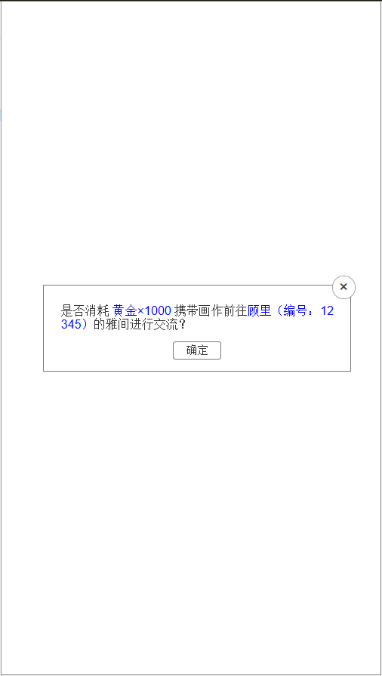
5.二次确认求请赐教 | 序号 | 名称 | 操作说明 |  |  | 显示说明 |  |  | 修改备注
 | 1 | 关闭按钮 | 单击关闭弹窗
 | 2 | 提示信息 |  |  |  | 提示消耗黄金或道具前往某ID角色的雅间进行交流
 | 3 | 确定按钮 | 单击确定，请求拜帖前往，跳转作品详情拜帖中状态

2
1

3

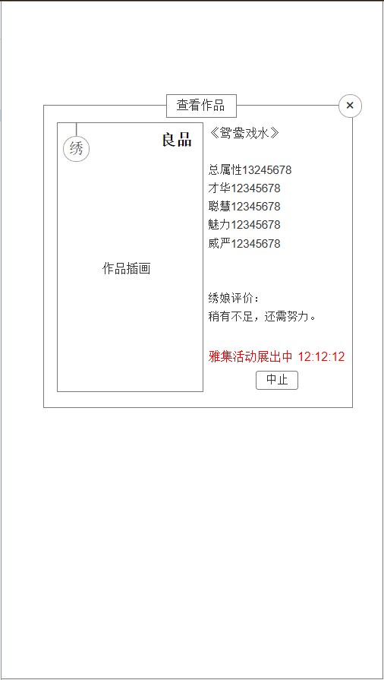
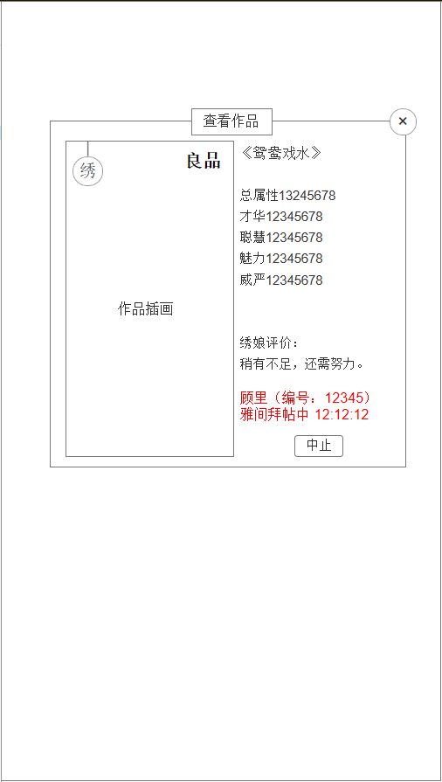
1
6.作品展示中 |  |  |  | 序号 | 名称 |  | 操作说明 | 显示说明 |  | 修改备注
（我的雅间点击作品 |  |  |  | 1 | 标题 |  |  | 显示标题“查看作品”
也显示此弹窗） |  |  |  | 2 | 关闭按钮 |  | 单击关闭弹窗
2
 |  |  |  | 3 | 作品插画 |  |  | 显示作品插画、类型、档次
 |  |  |  | 4 | 作品信息 |  |  | 显示作品名称、属性、评价
 |  |  |  | 5 | 作品状态 |  |  | 状态1.雅集活动展出 2.雅间拜帖中
 |  |  |  | 6 | 中止按钮 |  | 单击中止按钮

3
4

5

6

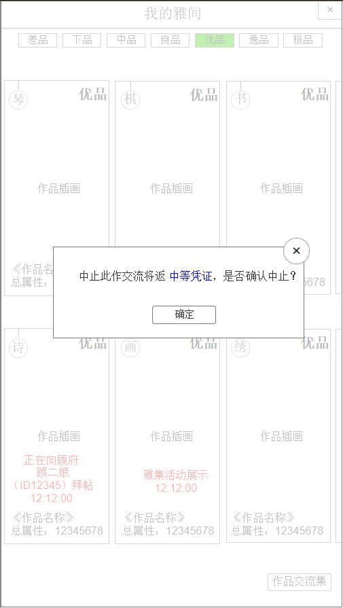
7.中止 | 序号 | 名称 | 操作说明 |  |  | 显示说明 |  |  | 修改备注
 | 1 | 关闭按钮 | 单击关闭弹窗
 | 2 | 提示信息 |  |  |  | 提示返还黄金或道具
 | 3 | 确定按钮 | 单击确定，中止交流，跳转回我的雅间

1

2

3

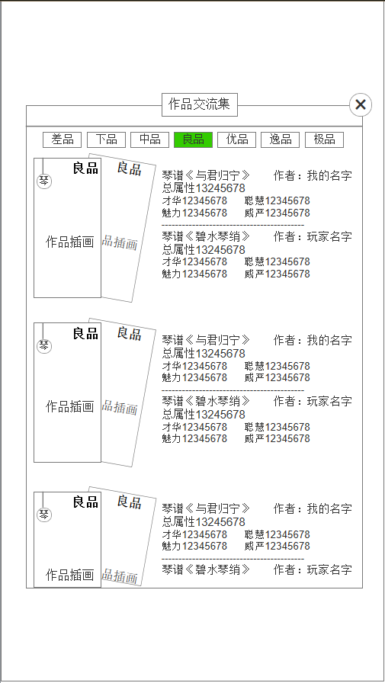
1
8.交流集 | 序号 | 名称 | 操作说明 |  |  | 显示说明 |  |  | 修改备注
 | 1 | 标题 |  |  |  | 显示标题“作品交流集”
 | 2 | 关闭按钮 | 单击关闭弹窗
2
 | 3 | 分页标签
 | 4 | 双方作品插画
3
 | 5 | 作品信息

5

4

